信用交易
融资融券市场交易数据统计(2025-04-15)

标的证券 | 融资融券余额（亿元） | 融资余额（亿元） | 融券余额（亿元） | 融资买入额（亿元） | 融资融券规模变化（亿元） | 融资余额增幅(‰) | 融券余额增幅(%)
统计数据 | 18,190.10 | 18,022.79 | 114.20 | 897.16 | 5.17 | 0.23 | 0.23
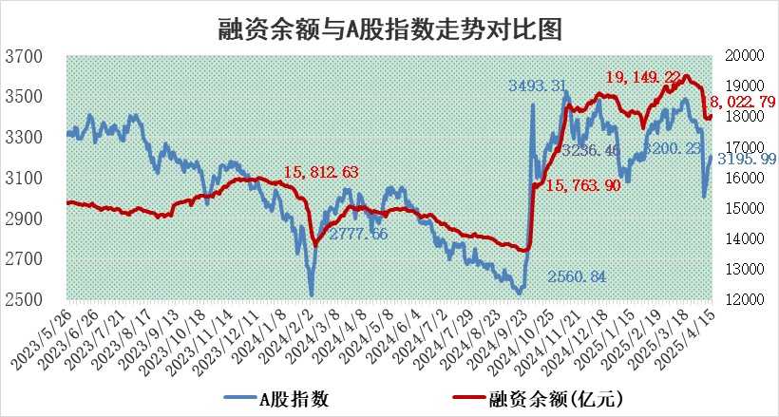

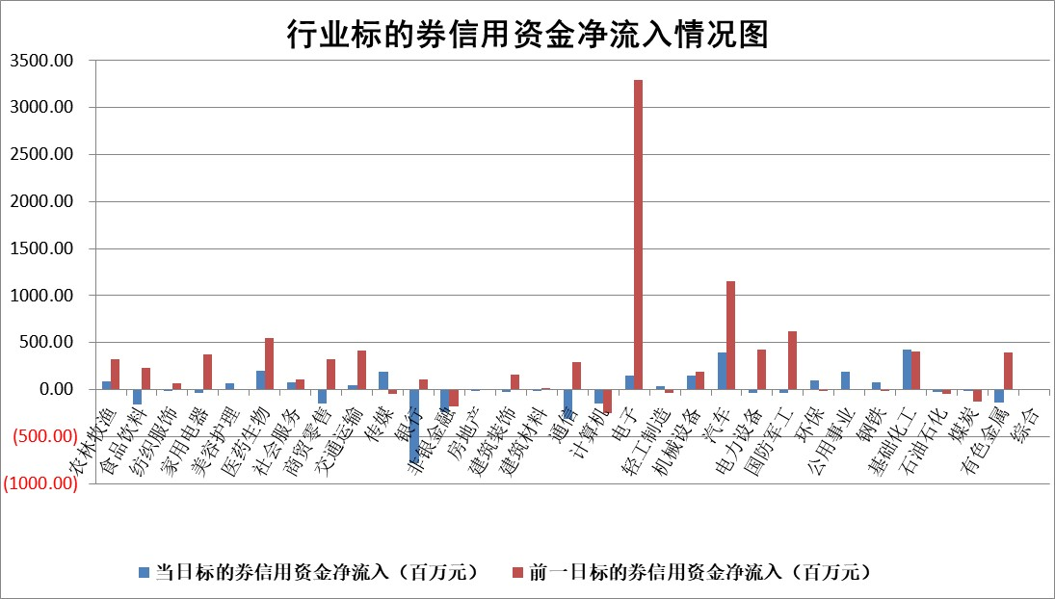

标的基金代码 | 标的基金简称 | 融资余额/市值(%) | 融资余额增幅(%) | 融资买入额/成交金额(%) | （融资余额净增额-融券余额净增额）/市值(‱) | 融券余额降幅(%) | ABS[（融资余额净增额-融券余额净增额）/市值净增额-1](%)
159902 | 华夏中小板ETF | 0.00 | 0.00 | 0.00 | 0.00 | 0.00 | 100.00
159915 | 易方达创业板ETF | 2.81 | -0.13 | 109811.77 | -0.29 | 12.62 | 99.40
159919 | 嘉实沪深300ETF | 0.71 | 0.09 | 0.68 | 0.12 | 5.49 | 99.83
159920 | 华夏恒生ETF | 34.88 | -0.23 | 74.33 | -7.90 | 0.00 | 121.20
159922 | 嘉实中证500ETF | 0.68 | -4.50 | 5.46 | -4.60 | -9.18 | 95.86
159925 | 南方沪深300ETF | 0.48 | -0.45 | 0.15 | -0.22 | -0.03 | 99.71
159928 | 消费ETF | 2.54 | 5.03 | 7.87 | 12.10 | -8.56 | 84.33
159934 | 易方达黄金ETF | 31.36 | -0.38 | 3.85 | -11.83 | 0.00 | 109.41
159939 | 全指信息技术ETF | 1.11 | 2.97 | 17.08 | 3.21 | 0.98 | 103.25
159940 | 全指金融地产ETF | 0.34 | -0.04 | 0.00 | -0.01 | 0.00 | 100.02
159995 | 半导体芯片ETF | 2.72 | 0.88 | 498.59 | 2.66 | 2.90 | 103.11
159997 | 天弘中证电子ETF | 2.45 | 0.22 | 6.23 | 0.54 | 1.11 | 100.41
159998 | 天弘中证计算机主题ETF | 0.81 | -3.87 | 0.05 | -3.13 | 0.69 | 96.30
510050 | 华夏上证50ETF | 2.11 | 0.34 | 132.39 | 0.59 | -5.18 | 99.41
510180 | 华安上证180ETF | 0.50 | 0.28 | 2.50 | -0.07 | -32.84 | 99.61
510880 | 华泰柏瑞红利ETF | 0.82 | 1.21 | 6.24 | 0.75 | -35.06 | 98.64
510900 | 易方达恒生H股ETF | 38.06 | 0.09 | 12.78 | 3.42 | 0.00 | 88.02
511010 | 5年期国债ETF | 2.20 | -1.38 | 0.00 | -3.08 | 0.00 | 1552.03
511380 | 可转债及可交换债券ETF | 2.13 | 0.72 | 85.21 | 1.53 | 0.00 | 103.63
512000 | 全指证券ETF | 6.58 | -0.04 | 10.84 | -0.15 | 0.99 | 99.71
512010 | 沪深300医药卫生ETF | 5.62 | 1.11 | 89.89 | 6.36 | 1.75 | 111.47
512070 | 沪深300非银ETF | 3.56 | 5.76 | 1433.67 | 19.38 | -0.14 | 147.50
512400 | 南方中证申万有色金属ETF | 1.71 | 0.67 | 0.66 | 1.40 | 1.59 | 100.99
512580 | 广发中证环保产业ETF | 0.93 | 0.25 | 0.15 | 0.23 | 0.00 | 101.47
512660 | 国泰中证军工ETF | 2.33 | 1.93 | 15.19 | 4.71 | 3.00 | 102.89
512800 | 华宝中证银行ETF | 5.27 | -1.25 | 2.05 | -11.05 | -17.59 | 111.54
512980 | 广发中证传媒ETF | 1.42 | 4.45 | 387.76 | 7.83 | 11.49 | 119.76
515030 | 华夏中证新能源汽车ETF | 2.03 | -1.35 | 2.33 | -2.73 | 0.41 | 115.66
515050 | 华夏中证5G通信主题ETF | 1.63 | -3.17 | 9.05 | -2.92 | 42.47 | 97.83
515070 | 华夏中证人工智能ETF | 2.86 | -0.47 | 3.61 | -1.35 | 0.00 | 98.27
标的股票比较指标 |  | 融资余额/流通A股市值(%) | 融资余额增幅(%) | 融资买入额/成交金额(%) | （融资余额净增额-融券余额净增额）/流通A股市值(‱) | 融券余额降幅(%) | ABS[（融资余额净增额-融券余额净增额）/流通A股市值净增额-1](%)
前十名标的个股 |  | 鹏都农牧 | 中洲特材 | 华达科技 | 金城医药 | 诚达药业 | 裕太微
 |  | 东旭光电 | 久祺股份 | 东来技术 | 中洲特材 | 亨迪药业 | 拓荆科技
 |  | 威创股份 | 森赫股份 | 悦达投资 | 中超控股 | 常青科技 | 溯联股份
 |  | 海印股份 | 连云港 | 有研新材 | 森赫股份 | 恒星科技 | 挖金客
 |  | 广汇汽车 | 瑞丰新材 | 威迈斯 | 三态股份 | 熊猫乳品 | 华达科技
 |  | 首航高科 | 金刚光伏 | 华利集团 | 鑫磊股份 | 晨曦航空 | 数据港
 |  | 超华科技 | 岭南控股 | 中国中冶 | 恩威医药 | 万胜智能 | 迈普医学
 |  | 联络互动 | 建投能源 | 嘉友国际 | 炬芯科技 | 亿晶光电 | 开普云
 |  | 爱康科技 | 迈普医学 | 睿昂基因 | 连云港 | 阳光照明 | 普源精电
 |  | 长江健康 | 京源环保 | 隆华科技 | 雅创电子 | 众业达 | 中科金财
后十名标的个股 |  | 联创股份 | 瑞茂通 | 玉龙股份 | 瑞茂通 | 双塔食品 | 同飞股份
 |  | 香雪制药 | 中谷物流 | 迪生力 | 珠城科技 | 航天动力 | 聚胶股份
 |  | 华闻集团 | 安记食品 | 新莱福 | 安记食品 | 辉隆股份 | 海晨股份
 |  | 东方集团 | 悦康药业 | 中航产融 | 锦江航运 | 芯朋微 | 赛意信息
 |  | 中青宝 | 玉龙股份 | 北自科技 | 回盛生物 | 安记食品 | 苏州高新
 |  | 晨鸣纸业 | 回盛生物 | 致尚科技 | 康力源 | 谱尼测试 | 杰普特
 |  | 中航电测 | 海南椰岛 | 中交地产 | 悦康药业 | 新北洋 | 上海新阳
 |  | 海通证券 | 苑东生物 | 欧菲光 | 超声电子 | 高新兴 | 雅创电子
 |  | 普利制药 | 锦江航运 | 英力股份 | 海格通信 | 三诺生物 | 蓝色光标
 |  | 世纪华通 | 晶华微 | 联创股份 | 晶华微 | 宏力达 | 长园集团
说明：1.以上普通交易数据和信用交易数据皆以交易日收盘后数据为基准；2.上述标的证券总数据只计算标的证券市场总数据，不包括从标的证券中调出去标的证券数据，所以与交易所公布的总值略有不同； 3.上述行业采用申万一级行业分类；4.以上标的基金和标的个股中比较的6个指标值中：前5个（从左至右）为正向指标，值越大排名越靠前；第6个为逆向指标，值越小，排名越靠前；5.第6个指标中ABS[]表示求绝对值，其主要用于考量信用资金相对净流入对股价相对净变化的贡献程度；6.数据来源：wind，交易所。

 |  |  |  | 证券代码 | 新增融资余额 | 融资买入额 | 融资买入增幅前10
 |  | 1 | 西部建设 | 002302 | 80643953 | 177472374 | 41%
 |  | 2 | 天键股份 | 301383 | 27855096 | 56831811 | 39%
 |  | 3 | 井松智能 | 688251 | 7040854 | 13763946 | 27%
 |  | 4 | 国电电力 | 600795 | 116116226 | 151740647 | 23%
 |  | 5 | 华立科技 | 301011 | 9342856 | 31199107 | 23%
 |  | 6 | 捷邦科技 | 301326 | 9066090 | 22350547 | 22%
 |  | 7 | 海利尔 | 603639 | 19864834 | 35520613 | 20%
 |  | 8 | 华研精机 | 301138 | 7597460 | 13339451 | 16%
 |  | 9 | 鹏辉能源 | 300438 | 83773067 | 304558811 | 16%
 |  | 10 | 建科股份 | 301115 | 7106455 | 29879412 | 15%

